GFPI-F-147-Formato Bitácora
 |  |  |  |  | Código: GFPI-F-147
 |  |  |  |  | Versión: 04
PROCESO
GESTIÓN DE FORMACIÓN PROFESIONAL INTEGRAL
NOMBRE DEL FORMATO
FORMATO BITÁCORA DE SEGUIMIENTO ETAPA PRODUCTIVA
CLASIFICACIÓN DE LA INFORMACIÓN
Pública | X | Pública Clasificada |  | Pública Reservada
Nombre de la persona con rol de aprendiz | Tipo de documento | Número de identificación | Teléfono de contacto | Correo electrónico institucional | Correo electrónico personal
Laura karina ortiz izquierdo | Cédula de Ciudadanía | 1109382414 | 3143358857 | laurak_ortiz@soy.sena.edu.co | ortizizquierdolaurakaria@gmail.com
Número de grupo |  |  | Programa de formación
2996250 |  |  | Analisis y Desarrollo de Software
Nombre de la empresa, ente u organización donde está realizando la etapa productiva |  | NIT | Bitácora N° | Período a reportar
Sena Tecnoparque. Nodo Soacha Cundinamarca |  | 899.999.034-1 | 3 | 12/06/2026 | 26/06/2026
Nombre del Ente Coformador (jefe inmediato/responsable/supervisor) |  | Cargo del Ente Coformador | Teléfono de contacto | Correo electrónico
Wilson Quintero Cordoba |  | Ingeniero Experto en TICS e IA | 3152220353 | wquinteroc@sena.edu.co
Datos de la persona con rol de instructor de seguimiento
Nombre de la persona con rol de instructor de seguimiento: | Oscar Ivan Ospina |  | Correo electrónico: | oiospina@sena.edu.co
 | Seleccione con una "X" el tipo de alternativa de etapa productiva que está realizando, teniendo en cuenta el subtipo al cual pertenece si es el caso:
ALTERNATIVA DE ETAPA PRODUCTIVA | SUBTIPO DE ALTERNATIVA |  | ALTERNATIVA DE ETAPA PRODUCTIVA | SUBTIPO DE ALTERNATIVA
 | Sena - Empresa |  |  | Apoyo a una unidad productiva familiar
 | Sena Proveedor Sena |  |  | De apoyo a una institución estatal nacional, territorial, o a una ONG, o a una entidad sin ánimo de lucro.
 | Producción de Centros |  | CONTRATO VÍNCULO FORMATIVO*
PROYECTO PRODUCTIVO | Proyecto productivo bajo enfoque empresarial o de investigación, desarrollo e innovación I+D+i |  | *De acuerdo a la Resolución 623 de 2020, emanada por el Mintrabajo, pasantía se denomina vínculo formativo. | Asesoría a pymes
 | Proyectos Ruta Emprendedora SENA |  |  | Vínculo formativo prácticas en la economia popular y/o campesina
 | Proyecto productivo prácticas en la economia popular y/o campesina |  |  | Contrato de aprendizaje (regular) | x
 | Proyecto productivo a través de convocatorias SENNOVA |  | CONTRATO DE APRENDIZAJE | Contrato de aprendizaje a través de convocatorias SENNOVA
 | Monitoría (regular) |  |  | Contrato de aprendizaje por medio de prácticas en la economia popular y/o campesina
MONITORÍA | Monitoría a través de convocatorias SENNOVA |  | VÍNCULO LABORAL | Vínculo laboral (regular)
 | Otra |  |  | Vínculo laboral por medio de prácticas en la economia popular y/o campesina
DESCRIPCIÓN | DE LA ACTIVIDAD | FECHA DE INICIO | FECHA DE FIN | EVIDENCIA DE CUMPLIMIENTO (Indique si corresponde a un documento, proceso, producto, entregable u otro) | OBSERVACIONES, INASISTENCIAS, DIFICULTADES PRESENTADAS
(Ingrese cuantas filas | sean necesarias) |  |  | En anexo puede fortalecer la evidencia si es el caso. | Y/O COMENTARIOS REALIZADOS POR LAS PERSONAS CON ROL DE: APRENDIZ Y/O JEFE INMEDIATO
Se inició el proceso de investigación del proyecto Marents, analizando los requerimientos generales y explorando el nuevo lenguaje que se utilizará para el desarrollo de la aplicación, con el fin de comprender su estructura y funcionamiento. |  | 13/04/2026 | 13/04/2026 | 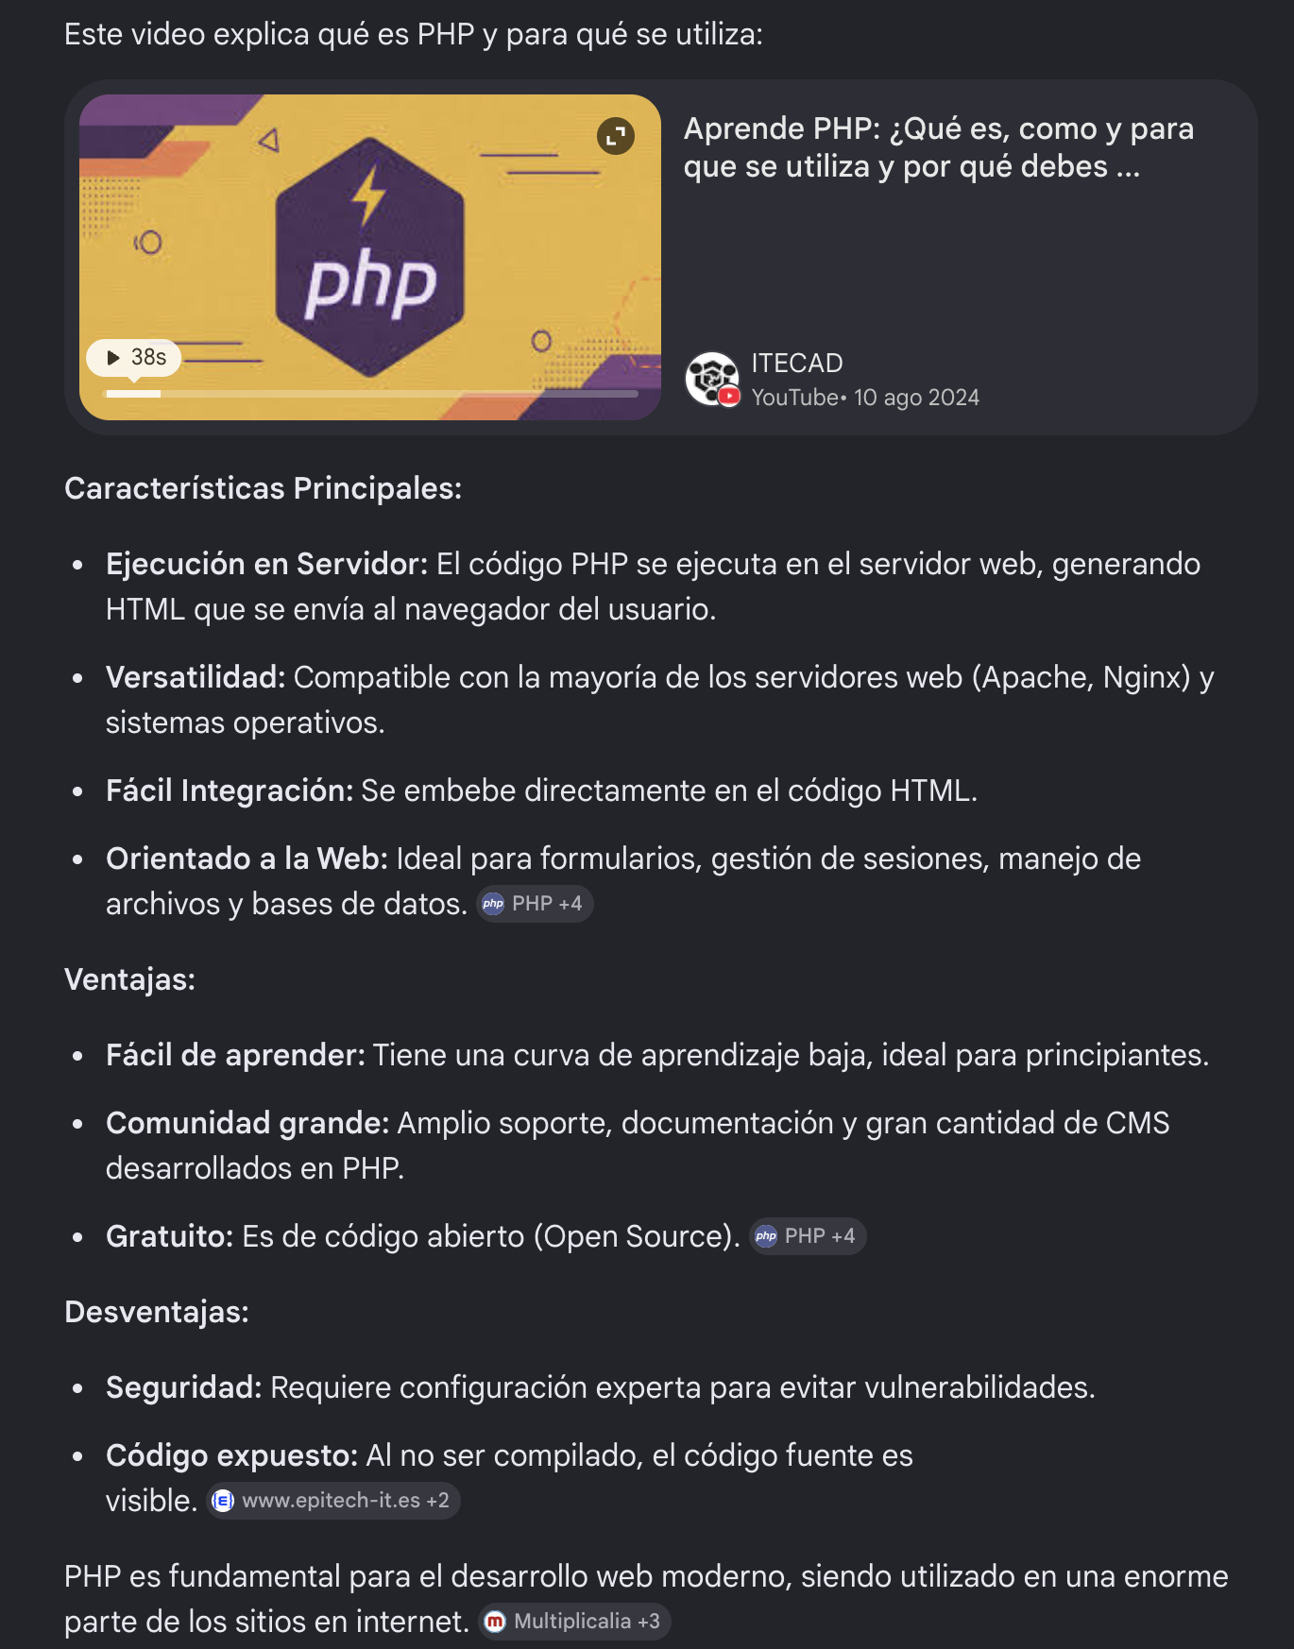
Se continuó con la investigación del proyecto Marents, profundizando en las herramientas necesarias para el desarrollo de la app y revisando documentación técnica para definir la mejor forma de implementación. |  | 14/04/2026 | 14/04/2026 | 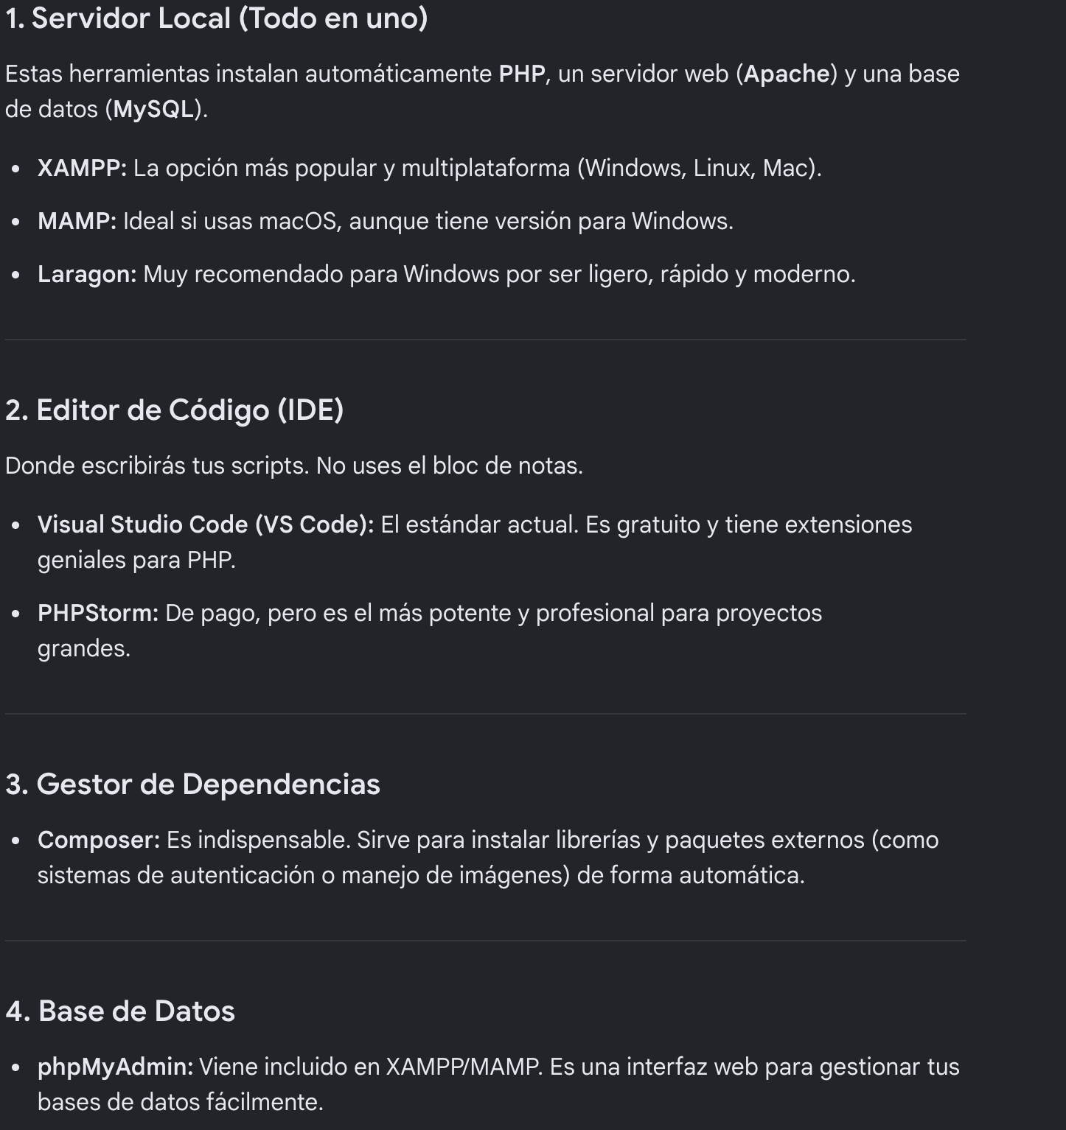
Se avanzó en la fase de investigación, enfocándose en cómo integrar el lenguaje con el entorno de desarrollo y evaluando diferentes enfoques para la construcción de la aplicación. |  | 15/04/2026 | 15/04/2026 | 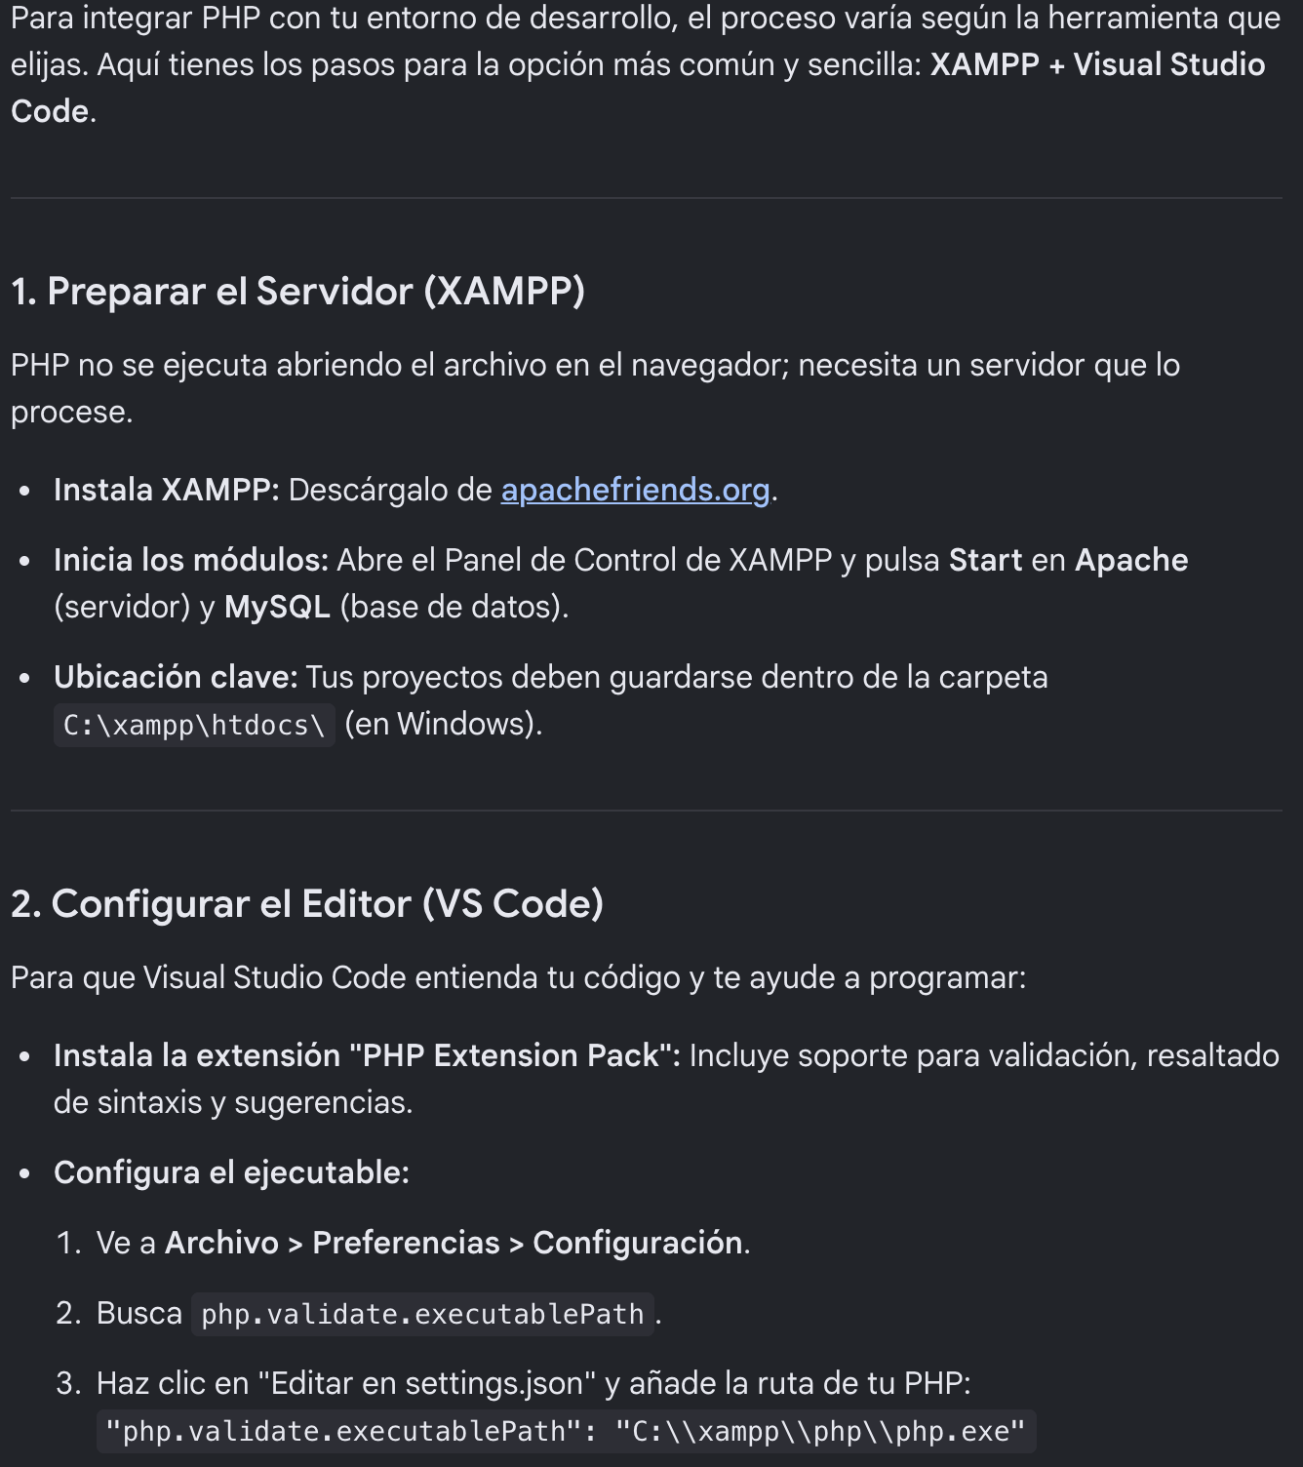
Se finalizó la etapa de investigación inicial del proyecto, consolidando conocimientos sobre el lenguaje y las tecnologías necesarias para iniciar el desarrollo práctico de la aplicación. |  | 16/04/2026 | 16/04/2026 | 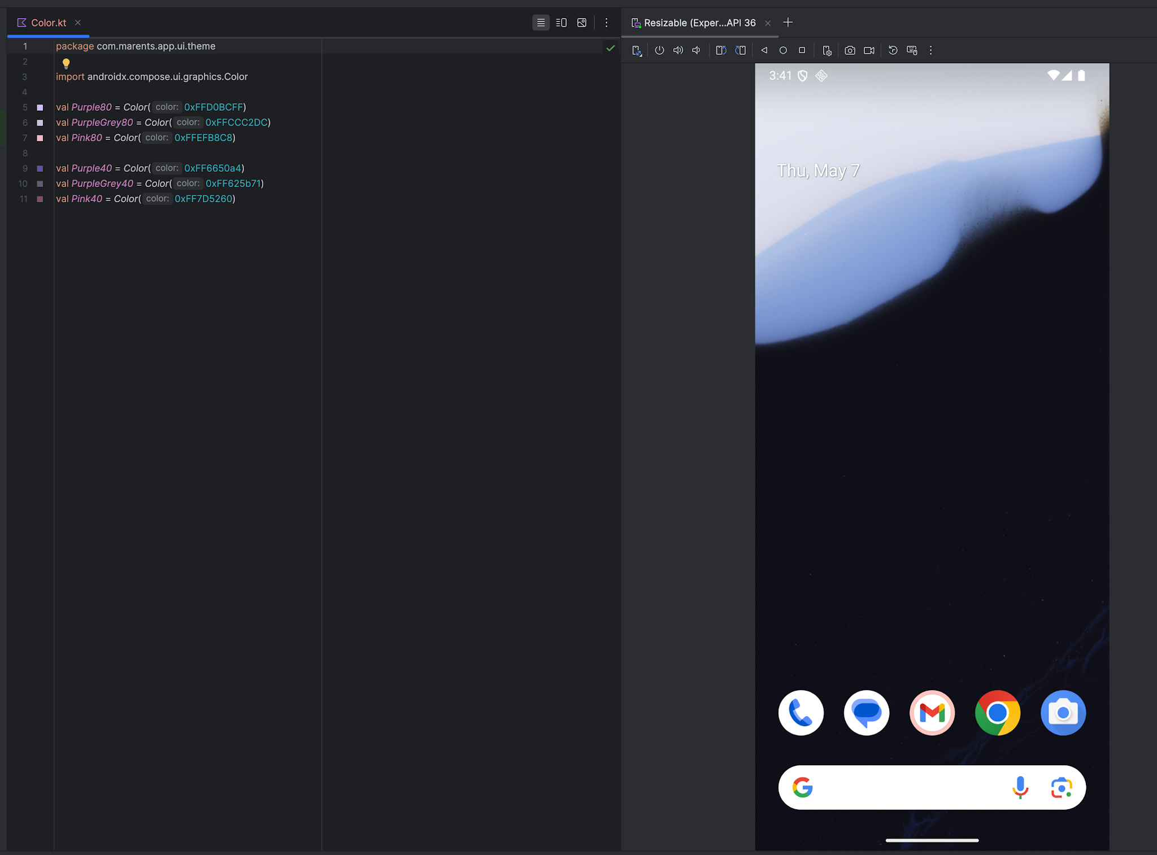
Se comenzó con la configuración de las conexiones entre el backend de la web y la aplicación móvil, estableciendo las bases para el consumo de servicios y la comunicación entre ambos sistemas. |  | 17/04/2026 | 17/04/2026 | 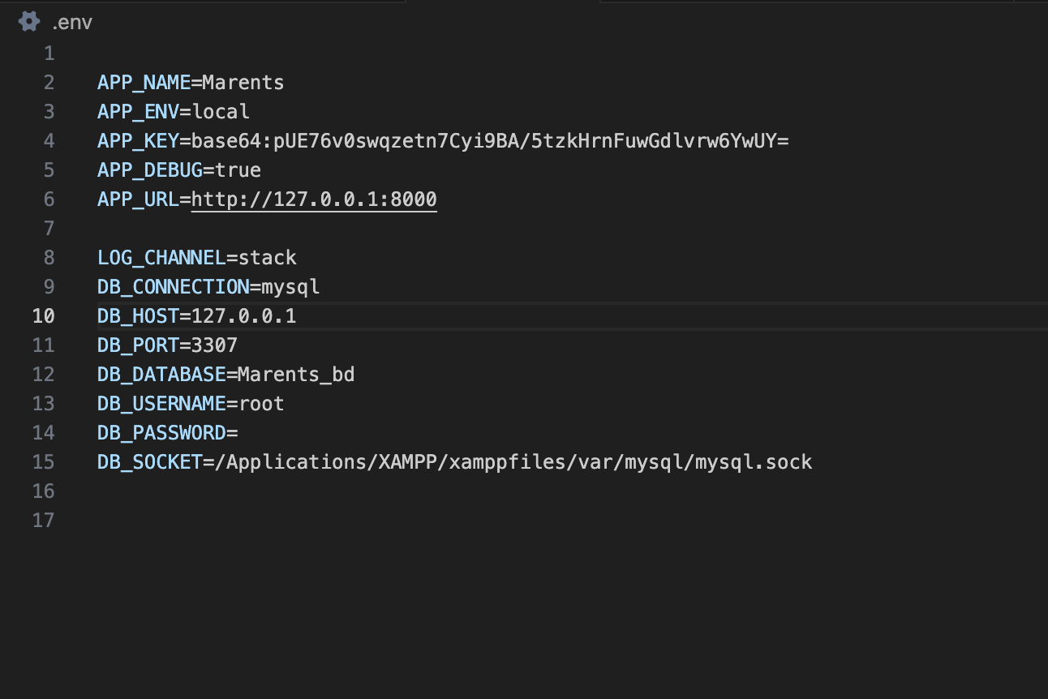
 |  | 18/04/2026 | 18/04/2026
 |  | 19/04/2026 | 19/04/2026
Se inició el desarrollo del módulo de login, implementando su estructura básica y verificando que consumiera correctamente los datos desde el backend. |  | 20/04/2026 | 20/04/2026
Se continuó con el desarrollo del login, asegurando su funcionalidad completa y validando el correcto flujo de autenticación con el backend. |  | 21/04/2026 | 21/04/2026 | 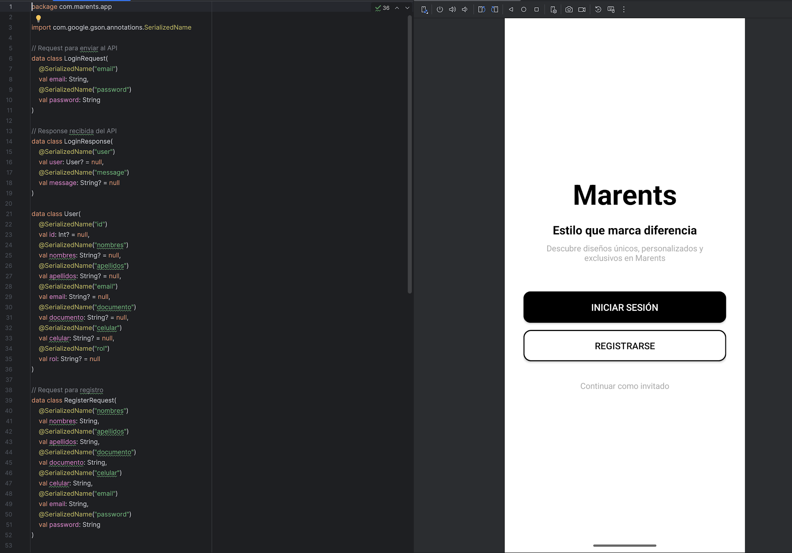
Se desarrolló el panel de administración, trabajando en su estructura y funcionalidad para la gestión interna de la aplicación. |  | 22/04/2026 | 22/04/2026 | 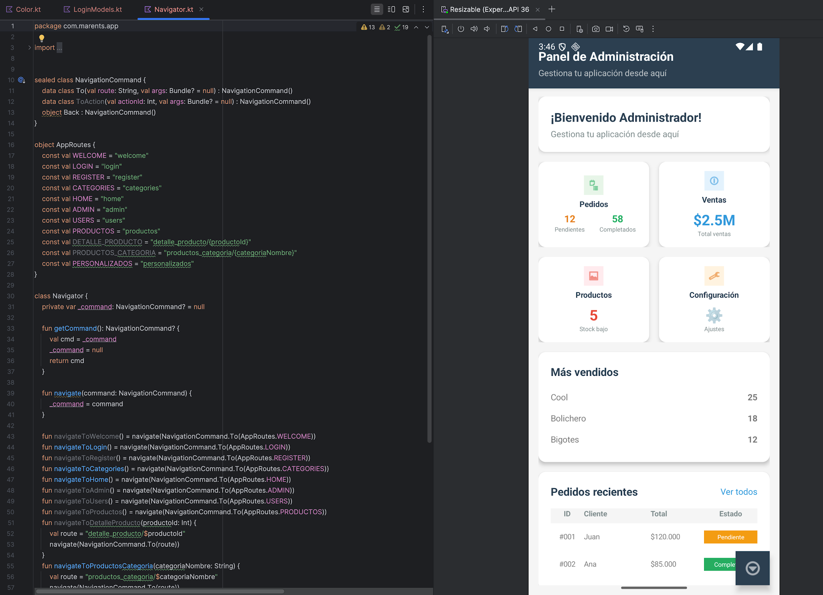
Se implementó el módulo de usuarios, permitiendo la gestión de los mismos y verificando su correcta conexión con el backend. |  | 23/04/2026 | 23/04/2026 | 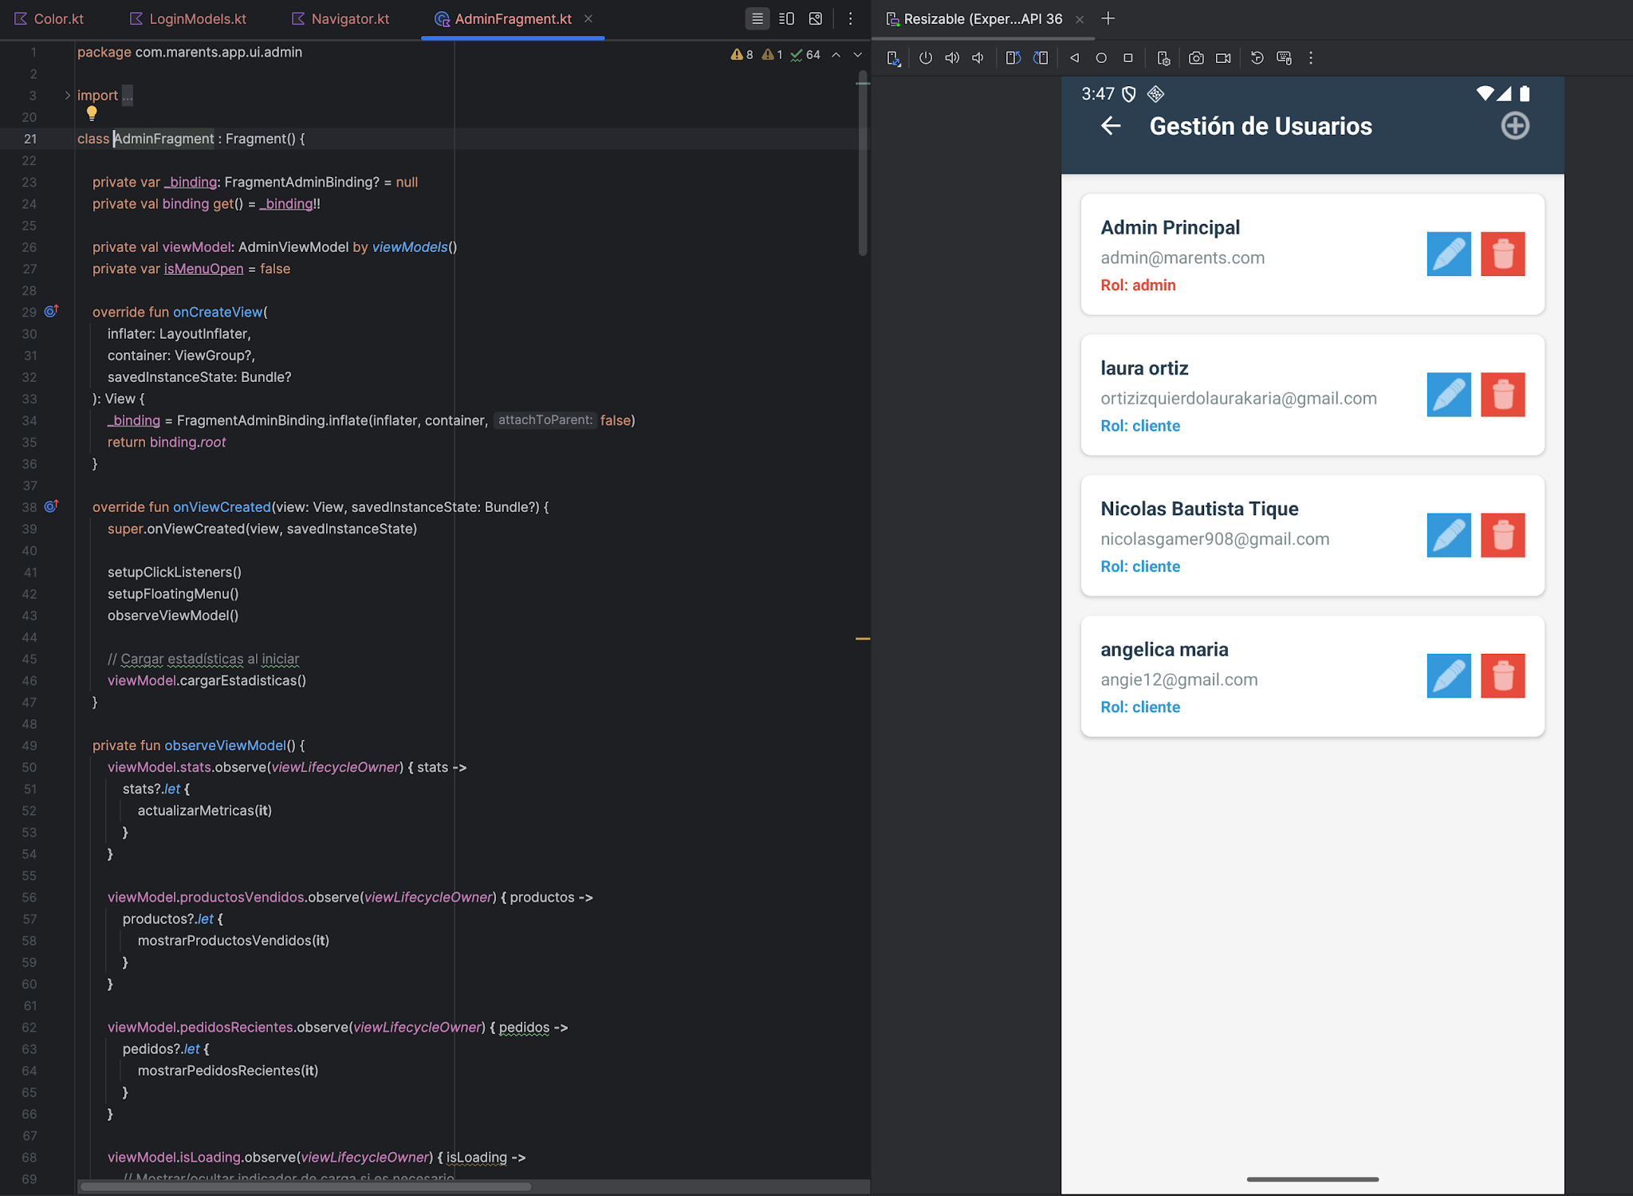
Se trabajó en los módulos de productos y categorías, desarrollando su funcionalidad completa e integrándolos correctamente con el sistema. |  | 24/04/2026 | 24/04/2026 | 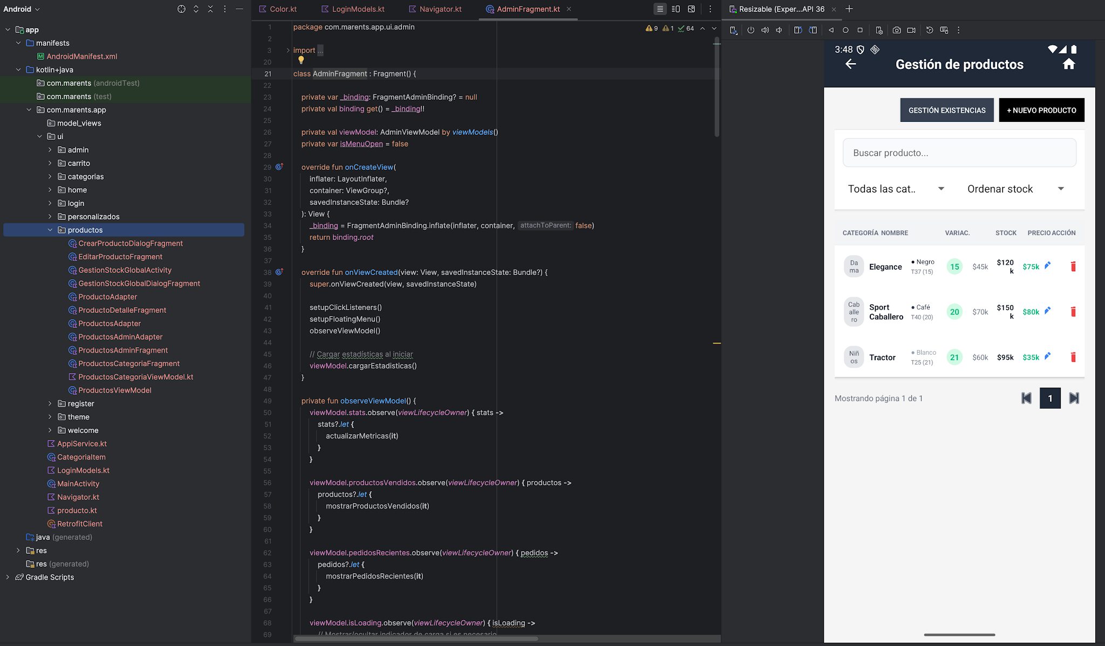
 |  | 25/04/2026 | 25/04/2026
 |  | 26/04/2026 | 26/04/2026
Se inició el desarrollo del carrito de compras, aunque se presentaron algunos fallos en su funcionamiento. Durante este proceso también se realizó investigación constante para solucionar errores y mejorar la implementación. |  | 27/04/2026 | 27/04/2026
 | Decreto 055 de 2015, por el cual se reglamenta la afiliación de estudiantes al Sistema General de Riesgos Laborales y se dictan otras disposiciones
Este espacio debe ser siempre diligenciado.
Artículo 11. Obligaciones de la institución de educación. Corresponde a las instituciones de educación a las que pertenezcan los estudiantes, que deban ser afiliados al Sistema General de Riesgos Laborales de conformidad

con el presente decreto:
1. Revisar periódicamente que el estudiante en práctica desarrolle labores relacionadas exclusivamente con su programa de formación o educación, que ameritaron su afiliación al Sistema General de Riesgos Laborales.
2. Verificar que el espacio de práctica cuente con los elementos de protección personal apropiados según el riesgo ocupacional.
¿La persona con rol de aprendiz se encuentra afiliado a la ARL? | Indique el nivel de riesgo actual | ¿El nivel de riesgo de la ARL corresponde a las actividades que desarrolla la persona con rol de aprendiz en la empresa? | SI | ¿La persona con rol de aprendiz cuenta con los elementos de protección personal (EPP), requeridos para desarrollar su etapa productiva? | Si
SI | 1

 |  | Persona con rol de aprendiz: recuerde diligenciar completamente el formato bitácora y entregarlo o subirlo al espacio asignado para este

 |  |  |  | 07/05/2026
Firma de la persona con rol de aprendiz |  |  |  | Fecha entrega bitácora

 | Firma de la persona con rol de instructor de seguimiento |  |  | Firma de la persona con rol de jefe inmediato
Nota: Los datos proporcionados serán tratados de acuerdo con la Política de Tratamiento de Datos Personales del SENA y a la Ley 1581 de 2012

Anexo: Es opcional relacionar evidencia fotográfica de las actividades desarrolladas
(No aplica documentos de la empresa u otros aspectos sensibles)

